Sheet1
STT | Mã hàng | Tên hàng | Số lượng | Đơn giá | Thuế GTGT | Thành tiền
1 | A30SU | Sữa | 922 | 6,000 |  | 5,532,000
2 | B25DU | Đường | 913 | 5,200 |  | 4,747,600
3 | C28KE | Kẹo | 948 | 2,500 |  | 2,370,000
4 | A20DU | Đường | 693 | 5,500 |  | 3,811,500
5 | C25KE | Kẹo | 678 | 2,500 |  | 1,695,000
6 | C27SU | Sữa | 1,101 | 5,500 |  | 6,055,500
7 | C32DU | Đường | 733 | 5,000 |  | 3,665,000
8 | B18KE | Kẹo | 1,011 | 2,800 |  | 2,830,800
9 | A26SU | Sữa | 1,059 | 6,000 |  | 6,354,000
10 | A28DU | Đường | 754 | 5,500 |  | 4,147,000
11 | C30SU | Sữa | 575 | 5,500 |  | 3,162,500
12 | C33KE | Kẹo | 708 | 2,500 |  | 1,770,000

 | Dùng lệnh Pivot Table tổng hợp dữ liệu theo mẫu sau:

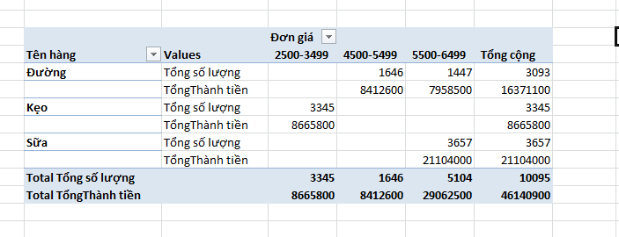
 |  |  |  |  |  |  |  |  | Đơn giá
 |  |  |  |  |  |  | Tên hàng | Values | 2500-3499 | 4500-5499 | 5500-6499 | Grand Total
 |  |  |  |  |  |  | Đường | Sum of Số lượng |  | 1646 | 1447 | 3093
 |  |  |  |  |  |  |  | Sum of Thành tiền |  | 8412600 | 7958500 | 16371100
 |  |  |  |  |  |  | Kẹo | Sum of Số lượng | 3345 |  |  | 3345
 |  |  |  |  |  |  |  | Sum of Thành tiền | 8665800 |  |  | 8665800
 |  |  |  |  |  |  | Sữa | Sum of Số lượng |  |  | 3657 | 3657
 |  |  |  |  |  |  |  | Sum of Thành tiền |  |  | 21104000 | 21104000
 |  |  |  |  |  |  | Total Sum of Số lượng |  | 3345 | 1646 | 5104 | 10095
 |  |  |  |  |  |  | Total Sum of Thành tiền |  | 8665800 | 8412600 | 29062500 | 46140900

